关系图
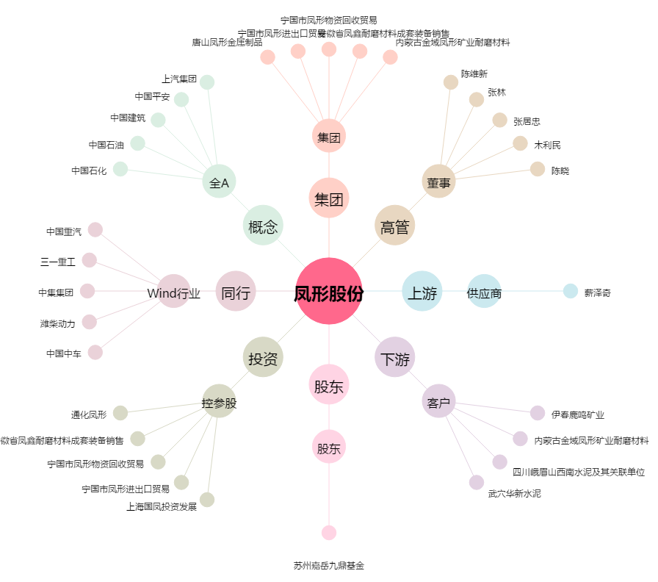
凤形股份[002760.SZ] - 关系概览图

